상품제안서
제니스 골드 카드형 USB메모리 | 상품코드: S00861

 |  |  |  |  |  |  | 02-713-8555 | www.synergygift.co.kr
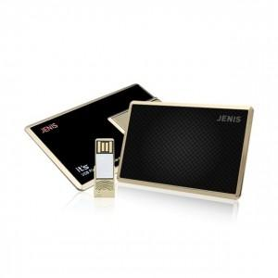

【상세/제작정보】

【인쇄/포장옵션】 | 풀칼라 / 포장지포장

【공급단가】 | 수량 | 100~ | 300~ | 500~ | 1,000~ | 2,000~
*VAT별도 | 8G | 10,000원 | 9,840원 | 9,600원 | 9,360원 | 9,200원
 | 16G | 10,620원 | 10,450원 | 10,200원 | 9,940원 | 9,770원
 | 32G | 11,870원 | 11,680원 | 11,400원 | 11,110원 | 10,920원
 | 64G | 15,000원 | 14,760원 | 14,400원 | 14,040원 | 13,800원

【상품 URL】 | https://www.synergygift.co.kr:443/src/goods_detail.php?gdno=15542

